Signaux zone 1
Signaux à fournir pour la comparaison des modèles Courants et puissances en convention générateur |  |  |  |  | Rappel de la topologie de la zone 1 :
Grandeur |  | Unité | Variable associée dans les fichiers de résultats .csv (courbes de références)
Tension directe (RMS) au nœud 1 |  | pu base Un1
Tension directe (RMS) au nœud 2 |  | pu base Un2
Informations supplémentaires
Méthode de calcul des courants actif et réactifs :
Les courants actifs et réactifs sont ici définis comme :
Courant actif Ip = P / U ; U étant la tension directe au nœud 2 et P étant la puissance active injectée par le convertisseur au nœud 2.
Courant réactif Iq = Q / U ; U étant la tension directe au nœud 2 et Q étant la puissance réactive injectée par le convertisseur au nœud 2.
Consigne de puissance active envoyée au convertisseur |  | pu base SnZone1
Consigne de puissance réactive envoyée au convertisseur |  | pu base SnZone1
Puissance active injectée par le convertisseur à son point de contrôle (nœud 1 ou 2) |  | pu base SnZone1
Puissance réactive injectée par le convertisseur à son point de contrôle (nœud 1 ou 2) |  | pu base SnZone1
Courant actif direct injecté au nœud 2 |  | pu base Un2, SnZone1
Courant réactif direct injecté au nœud 2 |  | pu base Un2, SnZone1

 |  |  |  |  |  | Dossier de résultats pour les courbes de références (chemin absolu sur votre machine) :
 |  |  |  |  |  | /chemin/vers/dossier/résultats/

Rappel des tests à effectuer
 |  | Conditions initiales |  |  |  | Fichier de résultats .csv associé (courbe de références) dans le dossier de résultats | Métadonnées des courbes
Cas | Evènement à simuler | Unode1 | Pnode1 | Qnode1 | SCR |  | Mesures sur le terrain | Début de l'événement | durée du défaut | échantillonnage fréquentiel
6 | Défaut fugitif triphasé à la terre 150ms | Un1 | Pmax_z1 | 0 | 3
7 | Défaut fugitif triphasé à la terre 150ms | Un1 | Pmax_z1 | 0 | 10
8 | Défaut fugitif triphasé à la terre 150ms | Un1 | Pmax_z1 | Qmin_z1 | 3
9 | Défaut fugitif impédant triphasé Creux de tension de 0.5 Un Durée 800 ms | Un1 | Pmax_z1 | 0 | 3
10 | Défaut fugitif impédant triphasé Creux de tension de 0.7 Un Durée 500 ms | Un1 | Pmax_z1 | 0 | 3
13 | Echelon de consigne de puissance active de -5% | Un1 | Pmax_z1 | Qmin_z1 | 3
14 | Rampe de fréquence de +500 mHz à 2 Hz/s sur la source AC | Un1 | Pmax_z1 | 0 | 3 |  |  |  |  |  | Test non applicable pour la zone 1. Ce test sera effectué dans la zone 3
15 | Echelon consigne de tension +5%Un si applicable | Un1 | Pmax_z1 | 0 | 3
16 | Echelon de consigne de puissance réactive de -5%Qmax si applicable | Un1 | Pmax_z1 | 0 | 3
17 | Echelon de tension de +10% sur la source AC | 0.95*Un1 | 0.5 Pmax_z1 | Qmin_z1 | 10
18 | Echelon de tension de -10% sur la source AC | 1.05*Un1 | 0.5 Pmax_z1 | Qmax_z1 | 10
23 | Défaut permanent triphasé impédant à la terre (3ph-gnd) Creux de tension de 0.5 Un. | Un1 | Pmax_z1 | 0 | 10
24 | Défaut permanent triphasé franc à la terre (3ph-gnd) | Un1 | Pmax_z1 | 0 | 10

Signaux zone 3
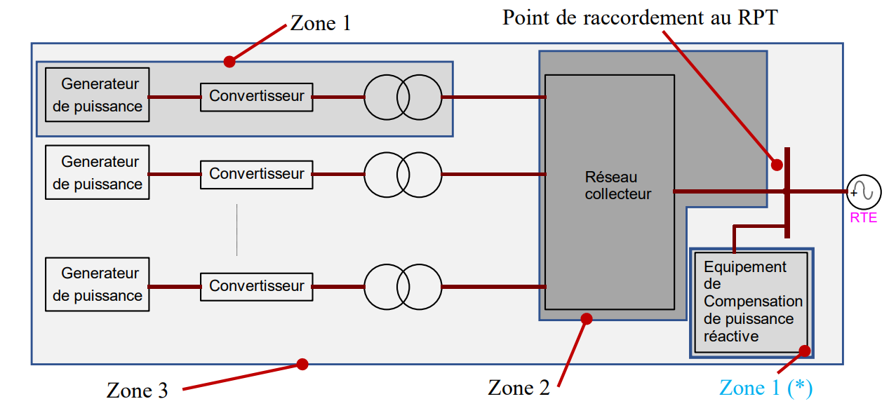
Signaux à fournir pour la comparaison des modèles Courants et puissances en convention générateur
 |  |  |  | Rappel de la topologie de la zone 3 :
Grandeur | Unité | Variable associée dans les fichiers de résultats .csv (courbes de références)
Tension directe au PDR | pu base Un_PDR
Consigne de puissance active | pu base SnZone3, convention générateur
Puissance active injectée au PDR | pu base SnZone3, convention générateur
Informations supplémentaires
Méthode de calcul des courants actif et réactifs :
Courant actif Ip = P / U ; U étant la tension directe au PDR et P étant la puissance active injectée par le parc.
Courant réactif Iq = Q / U ; U étant la tension directe au PDR et Q étant la puissance réactive injectée par le parc.
Puissance réactive injectée au PDR | pu base SnZone3, convention générateur
Courant actif direct injecté au PDR | pu base Un, Sn, convention générateur
Courant réactif direct injecté au PDR | pu base Un_PDR, SnZone3, convention générateur
Grandeur contrôlée par le réglage primaire de tension (U + lambda*Q mesuré) | pu base Un_PDR
Consigne du réglage primaire de tension “U+lambda.Q” | pu base Un_PDR
Prise du régleur du TP | -
Fréquence | pu base 50Hz

 |  |  |  |  |  |  | Dossier de résultats pour les courbes de références (chemin absolu sur votre machine) :
 |  |  |  |  |  |  | /chemin/vers/dossier/résultats/
Rappel des tests à effectuer
 |  | Conditions initiales |  |  |  |  | Fichier de résultats .csv associé (courbe de références) dans le dossier de résultats | Métadonnées des courbes
Fiche | Evènement à simuler | U_PDR | P_PDR | Q_PDR | Xcc | SCR |  | Mesures sur le terrain | Début de l'événement | durée du défaut | échantillonnage fréquentiel
I2 | Echelon de consigne de réglage primaire de tension de +2% | Udim | Pmax_PDR | 0 | a | NA
I2 | Echelon de consigne de réglage primaire de tension de +2% | Udim | Pmax_PDR | 0 | b | NA
I2 | Echelon de consigne de puissance active -40%.Pmax | Udim | Pmax_PDR | 0 | b | NA
I2 | Echelon de consigne de puissance active +40%.Pmax | Udim | 60%.Pmax_PDR | 0 | b | NA
I2 | Echelon de consigne de puissance réactive +10%.Pmax | Udim | Pmax_PDR | 0 | b | NA
I2 | Echelon de consigne de puissance réactive -20%.Pmax | Udim | Pmax_PDR | 10%.Pmax_PDR | b | NA
I5 | Défaut fugitif impédant triphasé | Udim | Pmax_PDR | 0 | 3/4.b | NA
I6 | Creux de tension du gabarit applicable | Udim | Pmax_PDR | 0 | NA | NA
I7 | Surtension du gabarit applicable | Udim | Pmax_PDR | Qmin_PDR | NA | NA
I7 | Surtension du gabarit applicable | Udim | Pmax_PDR | Qmax_PDR | NA | NA
I10 | Echelon de charge en réseau séparé | Udim | 80%.Pmax_PDR | 0 | b | NA
14 | Rampe de fréquence de +500 mHz à 2 Hz/s sur la source AC | Udim | Pmax_PDR | 0 | NA | 3
Udim est défini dans le CdCCC en fonction de la tension nominale au PDR
Xcc = a et Xcc = b sont définis dans le CdCCC en fonction de la puissance installée et de la tension nominale au PDR

